QDF
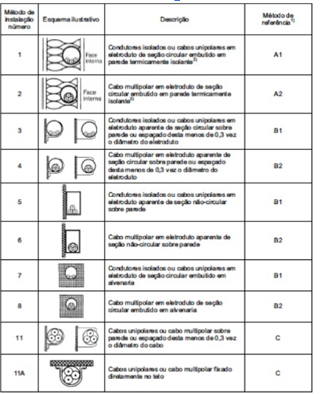
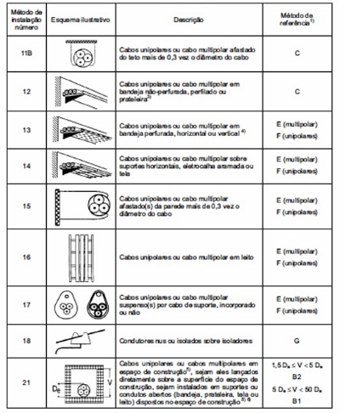
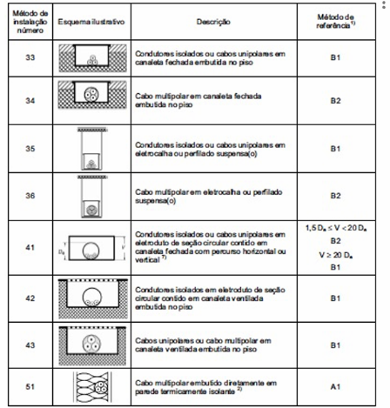
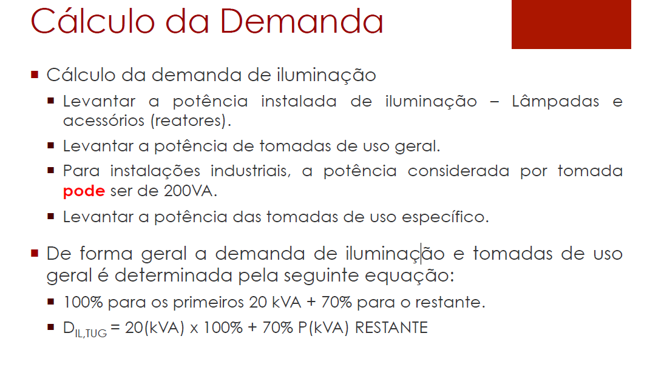
Dimensionamento de Cálculos Das Tomadas
Quadro | Nº do circuito | Área | Tipo Tomada | Nº Fases | Tensão (V) | Método de Instalação | Método de Referência | Nº de Tomadas | Potência tomada (VA) | Potência Aparente | Corrente Nominal (A) | FP |  | Método B1 (Número 3): Usa-se se o eletroduto for aparente (de seção circular sobre a parede, como tubulações de PVC ou metálicas aparentes estilo industrial).
QDF0 | T0 | SUBESTAÇÃO | TUG | 1 | 220 | 13 | F | 2 | 400 | 800 | 3.636 | 1
QDF1 | T1 | SALA DE CALDEIRAS | TUG | 1 | 220 | 13 | F | 4 | 200 | 800 | 3.636 | 1
 | T2 |  | TUE | 3 | 220 | 13 | F | 1 | 1000 | 1000 | 4.545 | 1 |  | Método de instalação se escolhe da tabela dos slides de ampacidade, isso seria a norma 5410. MÉTODO DE INSTALAÇÃO VARIA POIS EM ILUMINAÇÃO SE PODE USAR CALHA, MAS PARA CHEGAR EM TOMADAS OU INTERRUPTOR É ATRAVÉS DE ELETRODUTOS
QDF2 | T3 | COMPRESSOR (BOMBAS E PRENSA) | TUG | 1 | 220 | 13 | F | 2 | 200 | 400 | 1.818 | 1
 | T4 |  | TUE | 3 | 220 | 13 | F | 1 | 1000 | 1000 | 4.545 | 1
QDF3 | T5 | DEPÓSITO DE CARCAÇAS | TUG | 1 | 220 | 13 | F | 4 | 200 | 800 | 3.636 | 1 |  | MÉTODO DE INSTALAÇÃO: ADOTAR O PIOR CASO, ISSO SERIA O QUE TIVER O MENOS VALOR DE CORRENTE, CALHA É 13 E OU F, ELETRODUTO É 3
 | T6 |  | TUE | 3 | 220 | 13 | F | 1 | 1000 | 1000 | 4.545 | 1
QDF4 | T7 | RASPA | TUG | 1 | 220 | 13 | F | 6 | 200 | 1200 | 5.455 | 1
 | T8 |  | TUE | 3 | 220 | 13 | F | 1 | 1000 | 1000 | 4.545 | 1
 | T9 | RECAPAGEM | TUG | 1 | 220 | 3 | B1 | 12 | 100 | 1200.000 | 5.455 | 1 |  | EU DEVIA TER USADO O METODO DO ELETROCLHA POIS DEU 30 E ELETRODUTO 31
 | T10 | RECAPAGEM | TUE | 3 | 380 | 3 | B1 | 12 | 300 | 3600.000 | 9.474 | 1
QDF5 | T11 | ESCRITÓRIO | TUG | 1 | 220 | 3 | B1 | 6 | 200 | 1200.000 | 5.455 | 1
 | T12 | ESCRITÓRIO | TUG | 1 | 220 | 3 | B1 | 5 | 200 | 1000.000 | 4.545 | 1
QDF6 | T13 | ESCRITÓRIO | TUE | 1 | 220 | 3 | B1 | 1 | 1500 | 1500 | 6.818 | 1
 | T14 | SAIDA DE PRODUTOS | TUG | 1 | 220 | 3 | B1 | 8 | 200 | 1600 | 7.273 | 1
 | T15 | CONTROLE DE QUALIDADE | TUG | 1 | 220 | 3 | B1 | 8 | 200 | 1600 | 7.273 | 1
 | T16 | SAIDA DE PRODUTOS | TUE | 1 | 220 | 3 | B1 | 1 | 1500 | 1500 | 6.818 | 1 | VE QUE O PIOR CASO EM 2,5 mm² PARA B1 É 31, PARA F 30. Bom adotar 3B
QDF7 | T17 | CONTROLE DE QUALIDADE | TUE | 1 | 220 | 3 | B1 | 1 | 1500 | 1500 | 6.818 | 1
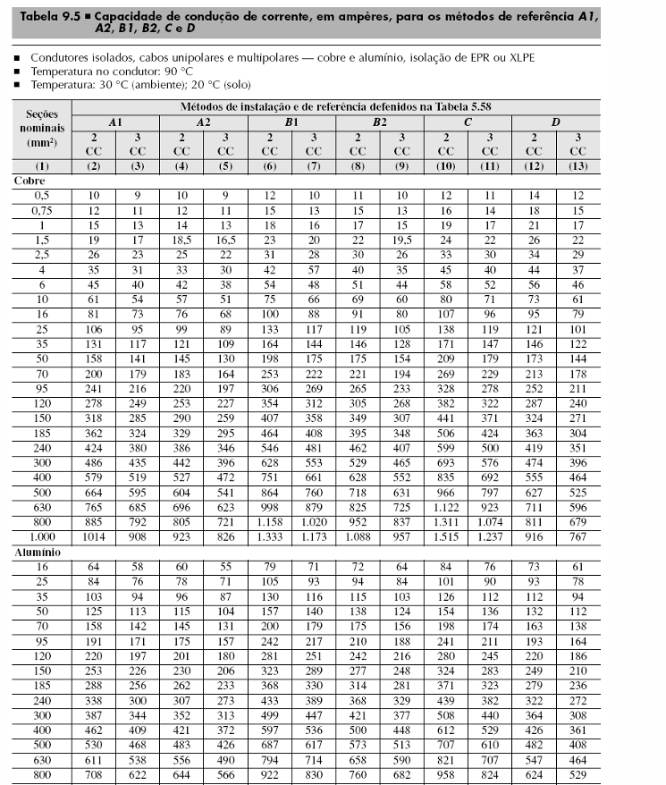
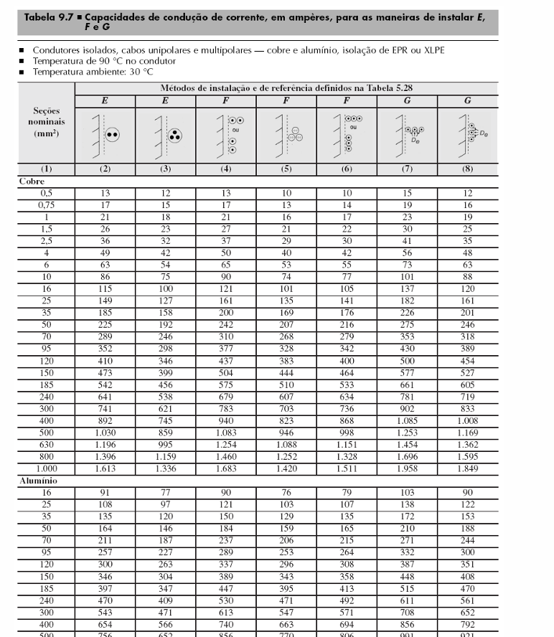
 | T18 | BANHEIRO (VESTUARIO) | TUG | 1 | 220 | 3 | B1 | 1 | 600 | 600 | 2.727 | 1
 | T19 | BANHEIRO (VESTUARIO) | TUE | 1 | 220 | 3 | B1 | 1 | 9000 | 9000 | 40.909 | 1
 | T20 | RESERVA |  |  |  |  |  | 0 | 0

 |  |  |  |  | 380

ÁREAS COM TETO ALTO 7M BOM ADOTAR O MÉTODO DA ELETROCALHA QUE É O PIOR CASO QUE SERIA O 13
ÁREAS COM TETO BAIXO DE 3M ADOTAR O MÉTODO DO ELETRODUTO QUE É O 3

QDF-FATOR CORREÇÃO
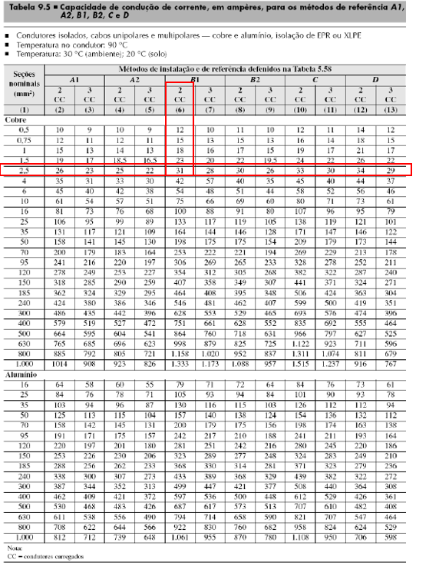
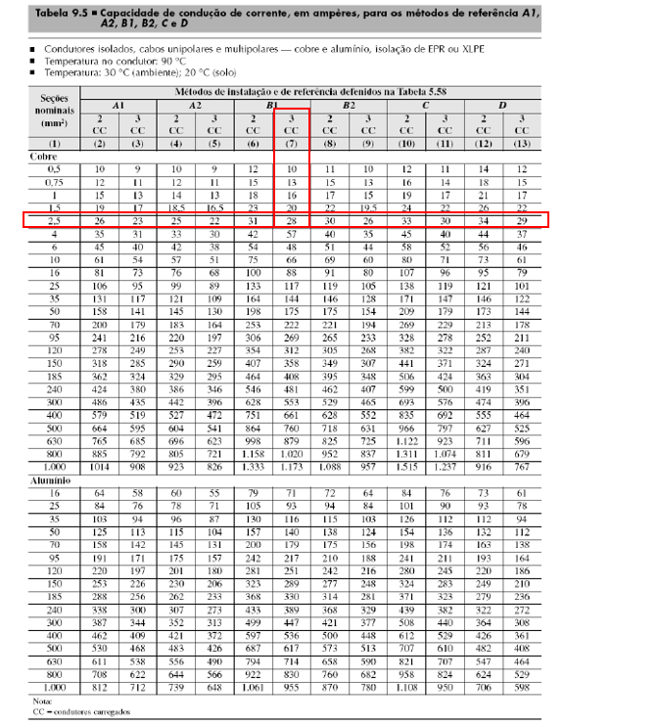
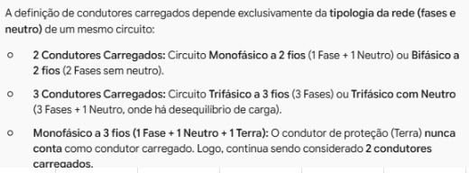
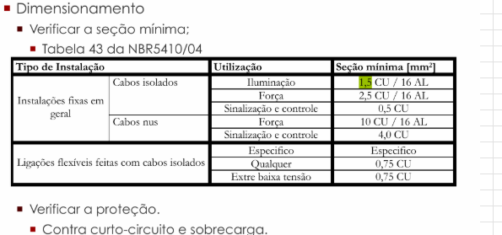
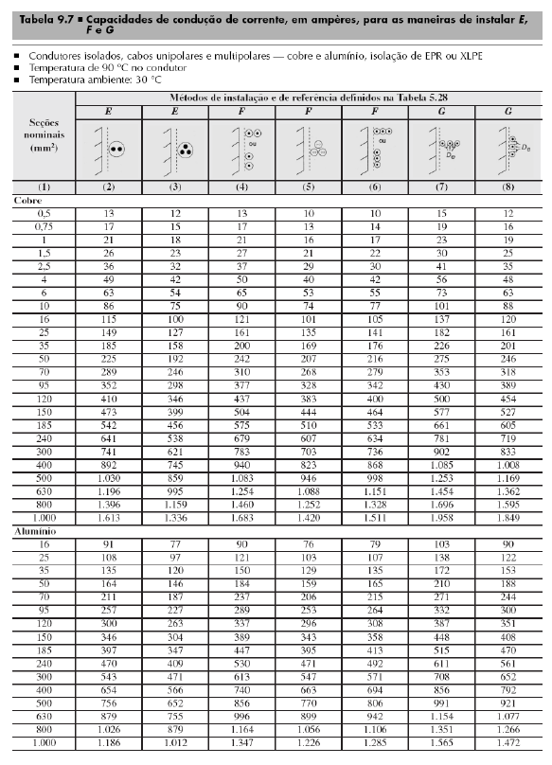
Fatores de correção
Quadro | Nº do circuito | Área | Circuitos agrupados | Método de Instalação | Método de Referência | Ref (tabela 9.10) | Cabos multipolares | Fator de agrupamento | Fator de temperatura (45º) | Fator de harmônicos | Isolação | Corrente nominal [A] | Ip' (A) | Iz (A) | Iz' |  |  | FATOR DE AGRUPAMENTO POR SER METODO 3 B1 QUE É B, ADOTA REFERENCIA 1
QDF0 | T0 | SUBESTAÇÃO | 1 | 13 | F | 4 | 1 | 1 | 0.87 | 1 | EPR ou XLPE | 3.636 | 4.180 | 30 | 26.10
QDF1 | T1 | SALA DE CALDEIRAS | 2 | 13 | F | 4 | 2 | 0.88 | 0.87 | 1 | EPR ou XLPE | 3.636 | 4.750 | 30 | 22.97
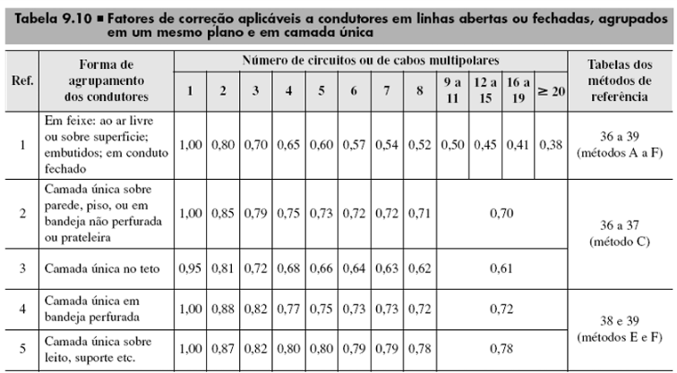
 | T2 |  | 2 | 13 | F | 4 | 2 | 0.88 | 0.87 | 1 | EPR ou XLPE | 4.545 | 5.937 | 30 | 22.97
QDF2 | T3 | COMPRESSOR (BOMBAS E PRENSA) | 2 | 13 | F | 4 | 2 | 0.88 | 0.87 | 1 | EPR ou XLPE | 1.818 | 2.375 | 30 | 22.97
 | T4 |  | 2 | 13 | F | 4 | 2 | 0.88 | 0.87 | 1 | EPR ou XLPE | 4.545 | 5.937 | 30 | 22.97
QDF3 | T5 | DEPÓSITO DE CARCAÇAS | 2 | 13 | F | 4 | 2 | 0.88 | 0.87 | 1 | EPR ou XLPE | 3.636 | 4.750 | 30 | 22.97
 | T6 |  | 2 | 13 | F | 4 | 2 | 0.88 | 0.87 | 1 | EPR ou XLPE | 4.545 | 5.937 | 30 | 22.97
QDF4 | T7 | RASPA | 2 | 13 | F | 4 | 2 | 0.88 | 0.87 | 1 | EPR ou XLPE | 5.455 | 7.125 | 30 | 22.97
 | T8 |  | 2 | 13 | F | 4 | 2 | 0.88 | 0.87 | 1 | EPR ou XLPE | 4.545 | 5.937 | 30 | 22.97
 | T9 | RECAPAGEM | 2 | 3 | B1 | 1 | 2 | 0.8 | 0.79 | 1 | PVC | 5.455 | 8.631 | 30 | 18.96
 | T10 | RECAPAGEM | 2 | 3 | B1 | 1 | 2 | 0.8 | 0.79 | 1 | PVC | 9.474 | 14.990 | 30 | 18.96
QDF5 | T11 | ESCRITÓRIO | 2 | 3 | B1 | 1 | 2 | 0.8 | 0.79 | 1.15 | PVC | 5.455 | 9.925 | 24 | 15.17
 | T12 | ESCRITÓRIO | 2 | 3 | B1 | 1 | 2 | 0.8 | 0.79 | 1.15 | PVC | 4.545 | 8.271 | 24 | 15.17
QDF6 | T13 | ESCRITÓRIO | 2 | 3 | B1 | 1 | 2 | 0.8 | 0.79 | 1 | PVC | 6.818 | 10.788 | 24 | 15.17
 | T14 | SAIDA DE PRODUTOS | 1 | 3 | B1 | 1 | 1 | 1 | 0.79 | 1.15 | PVC | 7.273 | 10.587 | 24 | 18.96
 | T15 | CONTROLE DE QUALIDADE | 2 | 3 | B1 | 1 | 2 | 0.8 | 0.79 | 1.15 | PVC | 7.273 | 13.234 | 24 | 15.17
 | T16 | SAIDA DE PRODUTOS | 1 | 3 | B1 | 1 | 1 | 1 | 0.79 | 1 | PVC | 6.818 | 8.631 | 24 | 18.96
QDF7 | T17 | CONTROLE DE QUALIDADE | 1 | 3 | B1 | 1 | 1 | 1 | 0.79 | 1 | PVC | 6.818 | 8.631 | 24 | 18.96
 | T18 | BANHEIRO (VESTUARIO) | 1 | 3 | B1 | 1 | 1 | 1 | 0.79 | 1.15 | PVC | 2.727 | 3.970 | 24 | 18.96
 | T19 | BANHEIRO (VESTUARIO) | 1 | 3 | B1 | 1 | 1 | 1 | 0.79 | 1 | PVC | 40.909 | 51.784 | 76 | 60.04
 | T20 | RESERVA

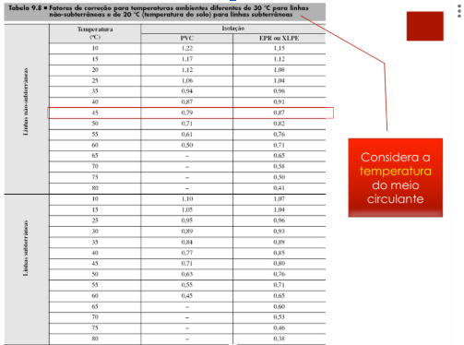

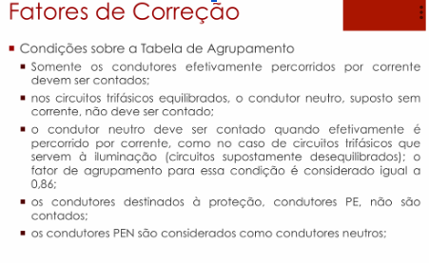

 |  |  |  |  |  |  |  |  |  |  |  |  |  |  |  |  | Fator de Correção - Temperatura
 |  |  |  |  |  |  |  |  |  |  |  |  |  |  |  |  | Temperatura | PVC | EPR ou XLPE
 |  |  |  |  |  |  |  |  |  |  |  |  |  |  |  |  | 45 | 0.79 | 0.87

 |  |  |  |  |  |  |  |  |  |  |  |  |  |  |  |  | Adota cabos EPR OU XLPE para ambientes mais nocivos (quentes, sujos, alta concentração de cabos) como: Sala de Caldeiras, Compressor (Bombas e Prensa), Depósito de Carcaças e Raspa, Recapagem, Subestação. Ambientes comuns como: Sala de Produto, Controle de Qualidade, Banheiro (Vestuário) e Escritório adota cabos PVC

 |  |  |  |  |  |  |  |  |  |  |  |  |  |  |  |  | FATOR HARMONICO: ADOTAR 1,15, O valor 1,15 é utilizado porque se trata de um fator de majoração aplicado quando há presença de 3º harmônico (entre 15% e 35%) em sistemas de iluminação e cargas não lineares (como reatores eletrônicos e lâmpadas LED).

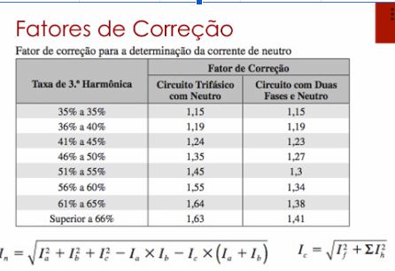

 |  |  |  |  |  |  |  |  |  |  |  |  |  |  |  |  | Ip' (A)

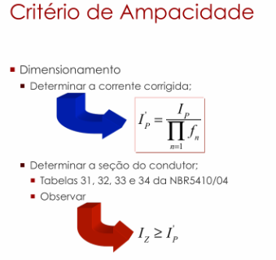
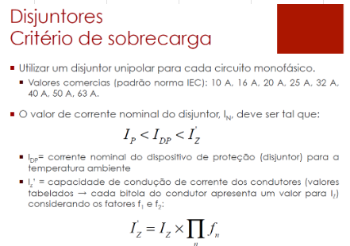

 |  |  |  |  |  |  |  |  |  |  |  |  |  |  |  | I_I (negocio do denominador) é produtorio no denominador: Ele indica que você deve multiplicar todos os fatores de correção entre si e dividir a corrente de projeto Ip por esse resultado.

 |  |  |  |  |  |  |  |  |  |  |  |  |  |  |  |  | pergunta calculo de Ip'
 |  |  |  |  |  |  |  |  |  |  |  |  |  |  |  |  | PERGUNTA CALCULO DE Iz' existe?

 |  |  |  |  |  |  |  |  |  |  |  |  |  |  |  |  | Iz são os valores de corrente das tabelas que depende do tipo de isolação e instalação. Também verificar a seção minima na tabela que é 2,5 para tomada. Caso da raspa a corrente Ip' deu 18,03A perto do limite que é 22A por segurança adota o debaixo que é 30, adota tipo uns 10 a 30% de segurança

SEÇÃO CONDUTORES
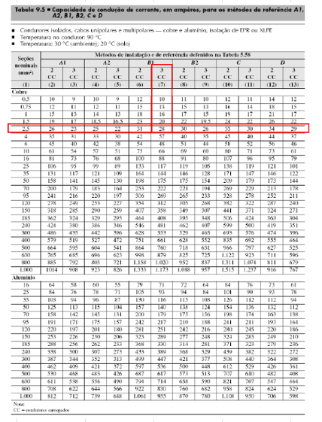
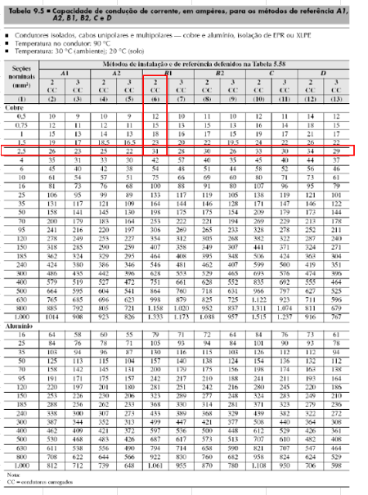
Seção dos condutores (mm²)
Quadro | Nº do circuito | Área | Cabos multipolares | Circuitos agrupados | Condutores carregados CC | Isolação | Método de Instalação | Método de Referência | Fase (mm²) | Neutro (mm²) | Terra (mm²) | Adota Seções nominais os escolhido la em FATOR CORREÇÃO, as seções nominais
QDF0 | T0 | SUBESTAÇÃO | 1 | 1 | 2 | EPR ou XLPE | 13 | F | 2.5 | 2.5 | 2.5
QDF1 | T1 | SALA DE CALDEIRAS | 2 | 2 | 2 | EPR ou XLPE | 13 | F | 2.5 | 2.5 | 2.5
 | T2 |  | 2 | 2 | 3 | EPR ou XLPE | 13 | F | 2.5 | 2.5 | 2.5
QDF2 | T3 | COMPRESSOR (BOMBAS E PRENSA) | 2 | 2 | 2 | EPR ou XLPE | 13 | F | 2.5 | 2.5 | 2.5
 | T4 |  | 2 | 2 | 3 | EPR ou XLPE | 13 | F | 2.5 | 2.5 | 2.5
QDF3 | T5 | DEPÓSITO DE CARCAÇAS | 2 | 2 | 2 | EPR ou XLPE | 13 | F | 2.5 | 2.5 | 2.5
 | T6 |  | 2 | 2 | 3 | EPR ou XLPE | 13 | F | 2.5 | 2.5 | 2.5
QDF4 | T7 | RASPA | 2 | 2 | 2 | EPR ou XLPE | 13 | F | 2.5 | 2.5 | 2.5
 | T8 |  | 2 | 2 | 3 | EPR ou XLPE | 13 | F | 2.5 | 2.5 | 2.5
 | T9
 | T10
QDF5 | T11 | ESCRITÓRIO | 2 | 2 | 2 | PVC | 3 | B1 | 2.5 | 2.5 | 2.5
 | T12 | ESCRITÓRIO | 2 | 2 | 2 | PVC | 3 | B1 | 2.5 | 2.5 | 2.5
QDF6 | T13 | ESCRITÓRIO | 2 | 2 | 2 | PVC | 3 | B1 | 2.5 | 2.5 | 2.5
 | T14 | SAIDA DE PRODUTOS | 1 | 1 | 2 | PVC | 3 | B1 | 2.5 | 2.5 | 2.5
 | T15 | CONTROLE DE QUALIDADE | 2 | 2 | 2 | PVC | 3 | B1 | 2.5 | 2.5 | 2.5
 | T16 | SAIDA DE PRODUTOS | 1 | 1 | 2 | PVC | 3 | B1 | 2.5 | 2.5 | 2.5
QDF7 | T17 | CONTROLE DE QUALIDADE | 1 | 1 | 2 | PVC | 3 | B1 | 2.5 | 2.5 | 2.5
 | T18 | BANHEIRO (VESTUARIO) | 1 | 1 | 2 | PVC | 3 | B1 | 2.5 | 2.5 | 2.5
 | T19 | BANHEIRO (VESTUARIO) | 1 | 1 | 2 | PVC | 3 | B1 | 16 | 16 | 16
 | T20 | RESERVA

DISJUNTORES
Disjuntor (A) |  |  |  |  |  |  | Mudou disjuntor
Quadro | Nº do circuito | Área | Iz' (A) | In (A) | Ip (A) | Iz'>In>Ip |  | A corrente comercial do disjuntor é o In
QDF0 | T0 | SUBESTAÇÃO | 26.10 | 16 | 3.64 | OK
QDF1 | T1 | SALA DE CALDEIRAS | 22.97 | 10 | 3.64 | OK
 | T2 |  | 22.97 | 10 | 4.55 | OK
QDF2 | T3 | COMPRESSOR (BOMBAS E PRENSA) | 22.97 | 6 | 1.82 | OK
 | T4 |  | 22.97 | 10 | 4.55 | OK
QDF3 | T5 | DEPÓSITO DE CARCAÇAS | 22.97 | 10 | 3.64 | OK
 | T6 |  | 22.97 | 10 | 4.55 | OK
QDF4 | T7 | RASPA | 22.97 | 10 | 5.45 | OK
 | T8 |  | 22.97 | 10 | 4.55 | OK
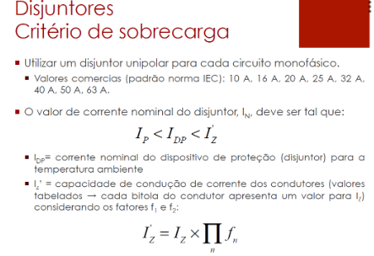
 | T9
 | T10
QDF5 | T11 | ESCRITÓRIO | 15.17 | 10 | 5.45 | OK
 | T12 | ESCRITÓRIO | 15.17 | 10 | 4.55 | OK
QDF6 | T13 | ESCRITÓRIO | 15.17 | 10 | 6.82 | OK
 | T14 | SAIDA DE PRODUTOS | 18.96 | 10 | 7.27 | OK
 | T15 | CONTROLE DE QUALIDADE | 15.17 | 10 | 7.27 | OK
 | T16 | SAIDA DE PRODUTOS | 18.96 | 10 | 6.82 | OK
QDF7 | T17 | CONTROLE DE QUALIDADE | 18.96 | 10 | 6.82 | OK
 | T18 | BANHEIRO (VESTUARIO) | 18.96 | 10 | 2.73 | OK
 | T19 | BANHEIRO (VESTUARIO) | 60.04 | 50 | 40.91 | OK
 | T20 | RESERVA

QDF-QUEDA DE TENSÃO
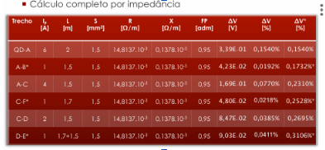

Em subida QDL adotar a altura ou pé direito do local e considerar a bitola para subtrair 1,5 ou 3

Tensão (V) | 220
Potência Unitária (VA) | 400
Qtd Tomadas | 2
QDF0 - Subestação |  |  |  |  |  |  |  |  |  |  |  |  | Tabela de queda tensão adaptada Prysmian
Circuito L0 | Corrente Ip (A) | Distância L (m) | Seção (mm²) | R [Ω/m] | X [Ω/m] | FP | ΔV (V) | ΔV (%) | ΔV(%)* | Comprimento | Curva | Subida QDL | QDL0 - Subestação
QDF1-TOM1 | 3.636 | 3.49 | 2.5 | 0.0088882 | 0.0001345 | 1 | 0.226 | 0.10% | 0.10% | 1.69 | 1 | 0.3 | Circuito L0 | Corrente Ip (A) | Distância L (m) | Seção (mm²) | FP | ΔV unitário (V) | ΔV (%) | ΔV(%)*
QDF1-TOM2 | 2.727 | 11.94 | 2.5 | 0.0088882 | 0.0001345 | 1 | 0.579 | 0.26% | 0.37% | 10.14 | 1 | 0.3 | QDF1-TOM1 | 3.636 | 3.490 | 2.5 | 1 | 16.8 | 0.0969% | 0.10%
 |  |  |  |  |  |  |  |  |  |  |  |  | QDF1-TOM2 | 2.727 | 11.940 | 2.5 | 1 | 16.8 | 0.2487% | 0.35%

Potência Unitária TUG | 200 | Potência Unitária TUE | 1000
Qtd Tomadas | 4 | Qtd Tomadas | 1 |  |  |  |  |  |  |  |  |  | Tabela de queda tensão adaptada Prysmian
QDF1 - Sala de Caldeiras |  |  |  |  |  |  |  |  |  |  |  |  | QDF1 - Sala de Caldeiras
Circuito T1 | Corrente Ip (A) | Distância L (m) | Seção (mm²) | R [Ω/m] | X [Ω/m] | FP | ΔV (V) | ΔV (%) | ΔV(%)* | Comprimento | Curva | Subida QDL | Circuito T1 | Corrente Ip (A) | Distância L (m) | Seção (mm²) | FP | ΔV unitário (V) | ΔV (%) | ΔV(%)*
QDF1-TOM1 | 3.636 | 18.66 | 2.5 | 0.0088882 | 0.0001345 | 1 | 1.206 | 0.55% | 0.55% | 11.66 | 1 | 5.5 | QDF1-TOM1 | 3.636 | 18.660 | 2.5 | 1 | 16.8 | 0.5182% | 0.52%
QDF1-TOM2 | 2.727 | 19.42 | 2.5 | 0.0088882 | 0.0001345 | 1 | 0.942 | 0.43% | 0.98% | 16.42 | 2 | 0 | QDF1-TOM2 | 2.727 | 19.420 | 2.5 | 1 | 16.8 | 0.4044% | 0.92%
QDF1-TOM3 | 1.818 | 19.89 | 2.5 | 0.0088882 | 0.0001345 | 1 | 0.643 | 0.29% | 1.27% | 16.89 | 2 | 0 | QDF1-TOM3 | 1.818 | 19.890 | 2.5 | 1 | 16.8 | 0.2762% | 1.20%
QDF1-TOM4 | 0.909 | 30.77 | 2.5 | 0.0088882 | 0.0001345 | 1 | 0.497 | 0.23% | 1.49% | 27.77 | 2 | 0 | QDF1-TOM4 | 0.909 | 30.770 | 2.5 | 1 | 16.8 | 0.2136% | 1.41%
Circuito T2 | Corrente Ip (A) | Distância L (m) | Seção (mm²) | R [Ω/m] | X [Ω/m] | FP | ΔV (V) | ΔV (%) | ΔV(%)* | Comprimento | Curva | Subida QDL | Circuito T2 | Corrente Ip (A) | Distância L (m) | Seção (mm²) | FP | ΔV unitário (V) | ΔV (%) | ΔV(%)*
QDF1-TUE | 4.545 | 28.52 | 2.5 | 0.0088882 | 0.0001345 | 1 | 2.304 | 1.05% | 1.05% | 17.02 | 4 | 5.5 | QDF1-TUE | 4.545 | 28.52 | 2.5 | 1 | 16.8 | 0.9900% | 0.99%

PRECISA BOTAR TRECHO A, A até tomada 1 e por ae vai |  |  |  |  |  |  |  |  |  | 2 curvas verticais (uma na subida do quadro e uma na descida para a tomada)

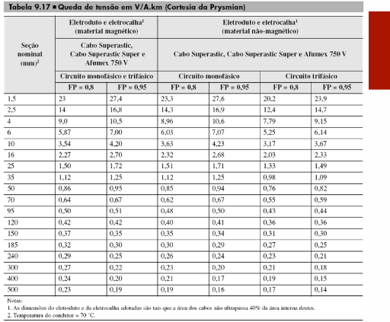
A corrente faz a potencia unitaria vezes o numero de lampadas de cada trecho, dividido pela tensão, cada trecho p/ baixo reduz o numero de luminarias
 |  |  |  |  |  |  |  |  |  |  |  |  | ΔV unitário pega no catalogo
A distancia se soma os comprimentos dos eletrodutos de cada trecho, no trecho com QDL faz comprimento+curva*1,5 ou 3+subida
A distancia se soma os comprimentos dos eletrodutos de cada trecho

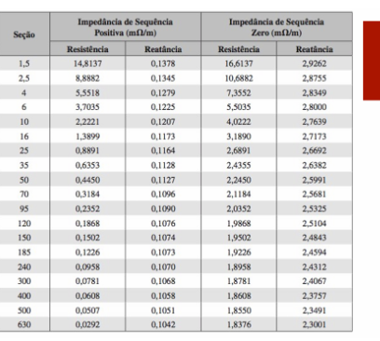
A impedancia Z separada em R (resistencia) e X (reatancia) adotar o valor da tabela de Impedancia de Sequencia Postiva considerando a seção

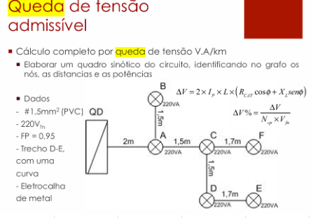
Calcular o ΔV faz a formula

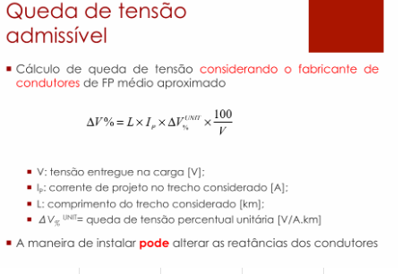

Calcular o ΔV% faz a formula, no denominador usa Ncp é Número de Condutores de Fase (ou número de fases do circuito).

ΔV(%)* calcula segue a tabela primera, ve que o primeiro trecho é apenas o ΔV, segundo trecho é a soma do ΔV% trecho anterior+ΔV do trecho atual |  |  |  |  |  |  |  |  |  |  |  | ΔV(%)* calcula segue a tabela primera, ve que o primeiro trecho é apenas o ΔV, segundo trecho é a soma do ΔV% trecho anterior+ΔV do trecho atual

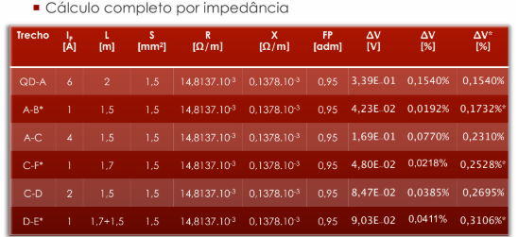

Potência Unitária TUG | 200 | Potência Unitária TUE | 1000
Qtd Tomadas | 2 | Qtd Tomadas | 1 |  |  |  |  |  |  |  |  |  | Tabela de queda tensão adaptada Prysmian
QDF2 - Compressor (Bombas e prensa) |  |  |  |  |  |  |  |  |  |  |  |  | QDF2 - Compressor (Bombas e prensa)
Circuito T3 | Corrente Ip (A) | Distância L (m) | Seção (mm²) | R [Ω/m] | X [Ω/m] | FP | ΔV (V) | ΔV (%) | ΔV(%)* | Comprimento | Curva | Subida QDL | Circuito T3 | Corrente Ip (A) | Distância L (m) | Seção (mm²) | FP | ΔV unitário (V) | ΔV (%) | ΔV(%)*
QDF2-TOM1 | 1.818 | 19.12 | 2.5 | 0.0088882 | 0.0001345 | 1 | 0.618 | 0.28% | 0.28% | 12.12 | 1 | 5.5 | QDF2-TOM1 | 1.818 | 19.120 | 2.5 | 1 | 16.8 | 0.2655% | 0.27%
QDF2-TOM2 | 0.909 | 19.67 | 2.5 | 0.0088882 | 0.0001345 | 1 | 0.318 | 0.14% | 0.43% | 16.67 | 2 | 0 | QDF2-TOM2 | 0.909 | 19.670 | 2.5 | 1 | 16.8 | 0.1366% | 0.40%

Circuito T4 | Corrente Ip (A) | Distância L (m) | Seção (mm²) | R [Ω/m] | X [Ω/m] | FP | ΔV (V) | ΔV (%) | ΔV(%)* | Comprimento | Curva | Subida QDL | Circuito T4 | Corrente Ip (A) | Distância L (m) | Seção (mm²) | FP | ΔV unitário (V) | ΔV (%) | ΔV(%)*
QDF2-TUE | 4.545 | 28.77 | 2.5 | 0.0088882 | 0.0001345 | 1 | 2.325 | 1.06% | 1.06% | 17.27 | 4 | 5.5 | QDF2-TUE | 4.545 | 28.77 | 2.5 | 1 | 16.8 | 0.9986% | 1.00%

 |  |  |  |  |  |  |  |  |  | 2 curvas verticais (uma na subida do quadro e uma na descida para a tomada), totalizando 4 curvas.

A corrente faz a potencia unitaria vezes o numero de lampadas de cada trecho, dividido pela tensão, cada trecho p/ baixo reduz o numero de luminarias
 |  |  |  |  |  |  |  |  |  |  |  |  | ΔV unitário pega no catalogo
A distancia se soma os comprimentos dos eletrodutos de cada trecho, no trecho com QDL faz comprimento+curva*1,5 ou 3+subida
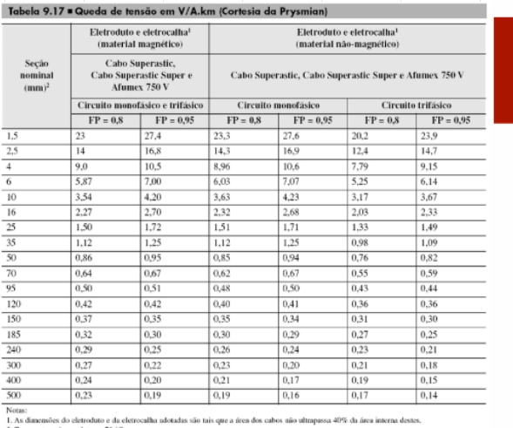
A distancia se soma os comprimentos dos eletrodutos de cada trecho

A impedancia Z separada em R (resistencia) e X (reatancia) adotar o valor da tabela de Impedancia de Sequencia Postiva considerando a seção
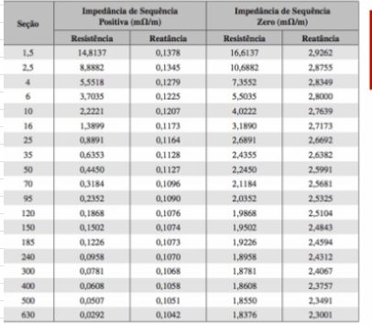

Calcular o ΔV faz a formula

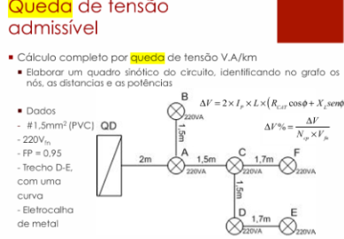

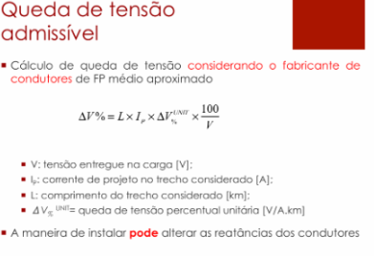

Calcular o ΔV% faz a formula, no denominador usa Ncp é Número de Condutores de Fase (ou número de fases do circuito).

ΔV(%)* calcula segue a tabela primera, ve que o primeiro trecho é apenas o ΔV, segundo trecho é a soma do ΔV% trecho anterior+ΔV do trecho atual |  |  |  |  |  |  |  |  |  |  |  | ΔV(%)* calcula segue a tabela primera, ve que o primeiro trecho é apenas o ΔV, segundo trecho é a soma do ΔV% trecho anterior+ΔV do trecho atual

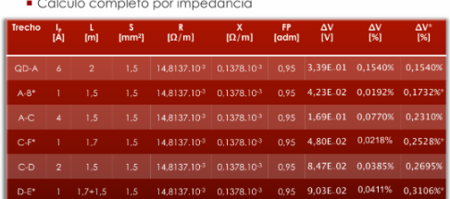

Potência Unitária TUG | 200 | Potência Unitária TUE | 1000
Qtd Tomadas | 4 | Qtd Tomadas | 1 |  |  |  |  |  |  |  |  |  | Tabela de queda tensão adaptada Prysmian
QDF3 - Depósito carcaças |  |  |  |  |  |  |  |  |  |  |  |  | QDF3 - Depósito carcaças
Circuito T5 | Corrente Ip (A) | Distância L (m) | Seção (mm²) | R [Ω/m] | X [Ω/m] | FP | ΔV (V) | ΔV (%) | ΔV(%)* | Comprimento | Curva | Subida QDL | Circuito T5 | Corrente Ip (A) | Distância L (m) | Seção (mm²) | FP | ΔV unitário (V) | ΔV (%) | ΔV(%)*
QDF3-TOM1 | 3.636 | 22.59 | 2.5 | 0.0088882 | 0.0001345 | 1 | 1.460 | 0.66% | 0.66% | 15.59 | 1 | 5.5 | QDF3-TOM1 | 3.636 | 22.590 | 2.5 | 1 | 16.8 | 0.6273% | 0.63%
QDF3-TOM2 | 2.727 | 21.77 | 2.5 | 0.0088882 | 0.0001345 | 1 | 1.055 | 0.48% | 1.14% | 18.77 | 2 | 0 | QDF3-TOM2 | 2.727 | 21.770 | 2.5 | 1 | 16.8 | 0.4534% | 1.08%
QDF3-TOM3 | 1.818 | 26.53 | 2.5 | 0.0088882 | 0.0001345 | 1 | 0.857 | 0.39% | 1.53% | 23.53 | 2 |  | QDF3-TOM3 | 1.818 | 26.530 | 2.5 | 1 | 16.8 | 0.3684% | 1.45%
QDF3-TOM4 | 0.909 | 28.44 | 2.5 | 0.0088882 | 0.0001345 | 1 | 0.460 | 0.21% | 1.74% | 25.44 | 2 |  | QDF3-TOM4 | 0.909 | 28.440 | 2.5 | 1 | 16.8 | 0.1974% | 1.65%
Circuito T6 | Corrente Ip (A) | Distância L (m) | Seção (mm²) | R [Ω/m] | X [Ω/m] | FP | ΔV (V) | ΔV (%) | ΔV(%)* | Comprimento | Curva | Subida QDL | Circuito T6 | Corrente Ip (A) | Distância L (m) | Seção (mm²) | FP | ΔV unitário (V) | ΔV (%) | ΔV(%)*
QDF3-TUE | 4.545 | 37.54 | 2.5 | 0.0088882 | 0.0001345 | 1 | 3.033 | 1.38% | 1.38% | 26.04 | 4 | 5.5 | QDF3-TUE | 4.545 | 37.54 | 2.5 | 1 | 16.8 | 1.3030% | 1.30%

 |  |  |  |  |  |  |  |  |  | 2 curvas verticais (uma na subida do quadro e uma na descida para a tomada), totalizando 4 curvas.

A corrente faz a potencia unitaria vezes o numero de lampadas de cada trecho, dividido pela tensão, cada trecho p/ baixo reduz o numero de luminarias
 |  |  |  |  |  |  |  |  |  |  |  |  | ΔV unitário pega no catalogo
A distancia se soma os comprimentos dos eletrodutos de cada trecho, no trecho com QDL faz comprimento+curva*1,5 ou 3+subida
A distancia se soma os comprimentos dos eletrodutos de cada trecho

A impedancia Z separada em R (resistencia) e X (reatancia) adotar o valor da tabela de Impedancia de Sequencia Postiva considerando a seção

Calcular o ΔV faz a formula

Calcular o ΔV% faz a formula, no denominador usa Ncp é Número de Condutores de Fase (ou número de fases do circuito).

ΔV(%)* calcula segue a tabela primera, ve que o primeiro trecho é apenas o ΔV, segundo trecho é a soma do ΔV% trecho anterior+ΔV do trecho atual |  |  |  |  |  |  |  |  |  |  |  | ΔV(%)* calcula segue a tabela primera, ve que o primeiro trecho é apenas o ΔV, segundo trecho é a soma do ΔV% trecho anterior+ΔV do trecho atual

Potência Unitária TUG | 200 | Potência Unitária TUE | 1000
Qtd Tomadas | 6 | Qtd Tomadas | 1 |  |  |  |  |  |  |  |  |  | Tabela de queda tensão adaptada Prysmian
QDL4- Raspa |  |  |  |  |  |  |  |  |  |  |  |  | QDF4 - Raspa
Circuito T7 | Corrente Ip (A) | Distância L (m) | Seção (mm²) | R [Ω/m] | X [Ω/m] | FP | ΔV (V) | ΔV (%) | ΔV(%)* | Comprimento | Curva | Subida QDL | Circuito T7 | Corrente Ip (A) | Distância L (m) | Seção (mm²) | FP | ΔV unitário (V) | ΔV (%) | ΔV(%)*
QDF4-TOM1 | 5.455 | 26.54 | 2.5 | 0.0088882 | 0.0001345 | 1 | 2.573 | 1.17% | 1.17% | 19.54 | 1 | 5.5 | QDF4-TOM1 | 5.455 | 26.540 | 2.5 | 1 | 16.8 | 1.1055% | 1.11%
QDF4-TOM2 | 4.545 | 24.47 | 2.5 | 0.0088882 | 0.0001345 | 1 | 1.977 | 0.90% | 2.07% | 21.47 | 2 | 0 | QDF4-TOM2 | 4.545 | 24.470 | 2.5 | 1 | 16.8 | 0.8494% | 1.95%
QDF4-TOM3 | 3.636 | 29.2 | 2.5 | 0.0088882 | 0.0001345 | 1 | 1.888 | 0.86% | 2.93% | 26.2 | 2 |  | QDF4-TOM3 | 3.636 | 29.200 | 2.5 | 1 | 16.8 | 0.8108% | 2.77%
QDF4-TOM4 | 2.727 | 22.78 | 2.5 | 0.0088882 | 0.0001345 | 1 | 1.104 | 0.50% | 3.43% | 19.78 | 2 |  | QDF4-TOM4 | 2.727 | 22.780 | 2.5 | 1 | 16.8 | 0.4744% | 3.24%
QDF4-TOM5 | 1.818 | 28.81 | 2.5 | 0.0088882 | 0.0001345 | 1 | 0.931 | 0.42% | 3.85% | 25.81 | 2 |  | QDF4-TOM5 | 1.818 | 28.810 | 2.5 | 1 | 16.8 | 0.4000% | 3.64%
QDF4-TOM6 | 0.909 | 25.48 | 2.5 | 0.0088882 | 0.0001345 | 1 | 0.412 | 0.19% | 4.04% | 22.48 | 2 |  | QDF4-TOM6 | 0.909 | 25.480 | 2.5 | 1 | 16.8 | 0.1769% | 3.82%
Circuito T8 | Corrente Ip (A) | Distância L (m) | Seção (mm²) | R [Ω/m] | X [Ω/m] | FP | ΔV (V) | ΔV (%) | ΔV(%)* | Comprimento | Curva | Subida QDL | Circuito T8 | Corrente Ip (A) | Distância L (m) | Seção (mm²) | FP | ΔV unitário (V) | ΔV (%) | ΔV(%)*
QDF4-TUE | 4.545 | 38.3 | 2.5 | 0.0088882 | 0.0001345 | 1 | 3.095 | 1.41% | 1.41% | 26.8 | 4 | 5.5 | QDF4-TUE | 4.545 | 38.3 | 2.5 | 1 | 16.8 | 1.3294% | 1.33%

 |  |  |  |  |  |  |  |  |  | 2 curvas verticais (uma na subida do quadro e uma na descida para a tomada), totalizando 4 curvas.

A corrente faz a potencia unitaria vezes o numero de lampadas de cada trecho, dividido pela tensão, cada trecho p/ baixo reduz o numero de luminarias
 |  |  |  |  |  |  |  |  |  |  |  |  | ΔV unitário pega no catalogo
A distancia se soma os comprimentos dos eletrodutos de cada trecho, no trecho com QDL faz comprimento+curva*1,5 ou 3+subida
A distancia se soma os comprimentos dos eletrodutos de cada trecho

A impedancia Z separada em R (resistencia) e X (reatancia) adotar o valor da tabela de Impedancia de Sequencia Postiva considerando a seção

Calcular o ΔV faz a formula

Calcular o ΔV% faz a formula, no denominador usa Ncp é Número de Condutores de Fase (ou número de fases do circuito).

ΔV(%)* calcula segue a tabela primera, ve que o primeiro trecho é apenas o ΔV, segundo trecho é a soma do ΔV% trecho anterior+ΔV do trecho atual |  |  |  |  |  |  |  |  |  |  |  | ΔV(%)* calcula segue a tabela primera, ve que o primeiro trecho é apenas o ΔV, segundo trecho é a soma do ΔV% trecho anterior+ΔV do trecho atual

 |  |  |  |  |  |  |  |  |  |  |  |  | Tabela de queda tensão adaptada Prysmian
QDF5 - Escritório |  |  |  |  |  |  |  |  |  |  |  |  | QDF5 - Escritório
Circuito T11 | Corrente Ip (A) | Distância L (m) | Seção (mm²) | R [Ω/m] | X [Ω/m] | FP | ΔV (V) | ΔV (%) | ΔV(%)* | Comprimento | Curva | Subida QDL | Circuito T11 | Corrente Ip (A) | Distância L (m) | Seção (mm²) | FP | ΔV unitário (V) | ΔV (%) | ΔV(%)*
T11-TOM1 | 5.455 | 7.086 | 2.5 | 0.0088882 | 0.0001345 | 1 | 0.687 | 0.31% | 0.31% | 2.586 | 2 | 1.5 | T11-TOM1 | 5.455 | 7.09 | 2.5 | 1 | 16.8 | 0.2953% | 0.30%
T11-TOM2 | 4.546 | 0.933 | 2.5 | 0.0088882 | 0.0001345 | 1 | 0.075 | 0.03% | 0.35% | 0.933 | 0 | 0 | T11-TOM2 | 4.546 | 0.933 | 2.5 | 1 | 16.8 | 0.0324% | 0.33%
T11-TOM3 | 3.636 | 0.981 | 2.5 | 0.0088882 | 0.0001345 | 1 | 0.063 | 0.03% | 0.38% | 0.981 | 0 | 0 | T11-TOM3 | 3.636 | 0.981 | 2.5 | 1 | 16.8 | 0.0272% | 0.35%
T11-TOM4 | 2.727 | 1.12 | 2.5 | 0.0088882 | 0.0001345 | 1 | 0.054 | 0.02% | 0.40% | 1.12 | 0 | 0 | T11-TOM4 | 2.727 | 1.12 | 2.5 | 1 | 16.8 | 0.0233% | 0.38%
T11-TOM5 | 1.818 | 1.085 | 2.5 | 0.0088882 | 0.0001345 | 1 | 0.035 | 0.02% | 0.42% | 1.085 | 0 | 0 | T11-TOM5 | 1.818 | 1.085 | 2.5 | 1 | 16.8 | 0.0151% | 0.39%
T11-TOM6 | 0.909 | 1.081 | 2.5 | 0.0088882 | 0.0001345 | 1 | 0.017 | 0.01% | 0.42% | 1.081 | 0 | 0 | T11-TOM6 | 0.909 | 1.081 | 2.5 | 1 | 16.8 | 0.0075% | 0.40%
QDF5 - Escritório |  |  |  |  |  |  |  |  |  |  |  |  | QDF5 - Escritório
Circuito T12 | Corrente Ip (A) | Distância L (m) | Seção (mm²) | R [Ω/m] | X [Ω/m] | FP | ΔV (V) | ΔV (%) | ΔV(%)* | Comprimento | Curva | Subida QDL | Circuito T12 | Corrente Ip (A) | Distância L (m) | Seção (mm²) | FP | ΔV unitário (V) | ΔV (%) | ΔV(%)*
T12-TOM1 | 4.546 | 17.466 | 2.5 | 0.0088882 | 0.0001345 | 1 | 1.411 | 0.64% | 0.64% | 9.966 | 4 | 1.5 | T12-TOM1 | 4.546 | 17.47 | 2.5 | 1 | 16.8 | 0.6064% | 0.61%
T12-TOM2 | 3.636 | 1 | 2.5 | 0.0088882 | 0.0001345 | 1 | 0.065 | 0.03% | 0.67% | 1 | 0 | 0 | T12-TOM2 | 3.636 | 1 | 2.5 | 1 | 16.8 | 0.0278% | 0.63%
T12-TOM3 | 2.727 | 1 | 2.5 | 0.0088882 | 0.0001345 | 1 | 0.048 | 0.02% | 0.69% | 1 | 0 | 0 | T12-TOM3 | 2.727 | 1 | 2.5 | 1 | 16.8 | 0.0208% | 0.65%
T12-TOM4 | 1.818 | 1 | 2.5 | 0.0088882 | 0.0001345 | 1 | 0.032 | 0.01% | 0.71% | 1 | 0 | 0 | T12-TOM4 | 1.818 | 1 | 2.5 | 1 | 16.8 | 0.0139% | 0.67%
T12-TOM5 | 0.909 | 1 | 2.5 | 0.0088882 | 0.0001345 | 1 | 0.016 | 0.01% | 0.71% | 1 | 0 | 0 | T12-TOM5 | 0.909 | 1 | 2.5 | 1 | 16.8 | 0.0069% | 0.68%
QDF5 - Escritório |  |  |  |  |  |  |  |  |  |  |  |  | QDF5 - Escritório
Circuito T13 | Corrente Ip (A) | Distância L (m) | Seção (mm²) | R [Ω/m] | X [Ω/m] | FP | ΔV (V) | ΔV (%) | ΔV(%)* | Comprimento | Curva | Subida QDL | Circuito T13 | Corrente Ip (A) | Distância L (m) | Seção (mm²) | FP | ΔV unitário (V) | ΔV (%) | ΔV(%)*
T13-TUE | 6.818 | 7.2 | 2.5 | 0.0088882 | 0.0001345 | 0.9 | 0.791 | 0.36% | 0.36% | 2.7 | 2 | 1.5 | T13-TUE | 6.818 | 7.2 | 2.5 | 0.9 | 16.8 | 0.3749% | 0.37%
QDF6 - Saída de Produtos |  |  |  |  |  |  |  |  |  |  |  |  | QDF6 - Saída de Produtos
Circuito T14 | Corrente Ip (A) | Distância L (m) | Seção (mm²) | R [Ω/m] | X [Ω/m] | FP | ΔV (V) | ΔV (%) | ΔV(%)* | Comprimento | Curva | Subida QDL | Circuito T14 | Corrente Ip (A) | Distância L (m) | Seção (mm²) | FP | ΔV unitário (V) | ΔV (%) | ΔV(%)*
T14-TOM1 | 7.273 | 11.585 | 2.5 | 0.0088882 | 0.0001345 | 1 | 1.498 | 0.68% | 0.68% | 7.085 | 2 | 1.5 | T14-TOM1 | 7.273 | 11.59 | 2.5 | 1 | 16.8 | 0.6437% | 0.64%
T14-TOM2 | 6.364 | 1 | 2.5 | 0.0088882 | 0.0001345 | 1 | 0.113 | 0.05% | 0.73% | 1 | 0 | 0 | T14-TOM2 | 6.364 | 1 | 2.5 | 1 | 16.8 | 0.0486% | 0.69%
T14-TOM3 | 5.455 | 1 | 2.5 | 0.0088882 | 0.0001345 | 1 | 0.097 | 0.04% | 0.78% | 1 | 0 | 0 | T14-TOM3 | 5.455 | 1 | 2.5 | 1 | 16.8 | 0.0417% | 0.73%
T14-TOM4 | 4.546 | 1 | 2.5 | 0.0088882 | 0.0001345 | 1 | 0.081 | 0.04% | 0.81% | 1 | 0 | 0 | T14-TOM4 | 4.546 | 1 | 2.5 | 1 | 16.8 | 0.0347% | 0.77%
T14-TOM5 | 3.636 | 1 | 2.5 | 0.0088882 | 0.0001345 | 1 | 0.065 | 0.03% | 0.84% | 1 | 0 | 0 | T14-TOM5 | 3.636 | 1 | 2.5 | 1 | 16.8 | 0.0278% | 0.80%
T14-TOM6 | 2.727 | 4.331 | 2.5 | 0.0088882 | 0.0001345 | 1 | 0.210 | 0.10% | 0.94% | 1.331 | 2 | 0 | T14-TOM6 | 2.727 | 4.33 | 2.5 | 1 | 16.8 | 0.0902% | 0.89%
T14-TOM7 | 1.818 | 4.4 | 2.5 | 0.0088882 | 0.0001345 | 1 | 0.142 | 0.06% | 1.00% | 1.4 | 2 | 0 | T14-TOM7 | 1.818 | 4.4 | 2.5 | 1 | 16.8 | 0.0611% | 0.95%
T14-TOM8 | 0.909 | 5.1 | 2.5 | 0.0088882 | 0.0001345 | 1 | 0.082 | 0.04% | 1.04% | 2.1 | 2 | 0 | T14-TOM8 | 0.909 | 5.1 | 2.5 | 1 | 16.8 | 0.0354% | 0.98%
QDF6 - Controle de Qualidade |  |  |  |  |  |  |  |  |  |  |  |  | QDF6 - Controle de Qualidade
Circuito T15 | Corrente Ip (A) | Distância L (m) | Seção (mm²) | R [Ω/m] | X [Ω/m] | FP | ΔV (V) | ΔV (%) | ΔV(%)* | Comprimento | Curva | Subida QDL | Circuito T15 | Corrente Ip (A) | Distância L (m) | Seção (mm²) | FP | ΔV unitário (V) | ΔV (%) | ΔV(%)*
T15-Tronco QDF→A | 7.273 | 4.691 | 2.5 | 0.0088882 | 0.0001345 | 1 | 0.606 | 0.28% | 0.28% | 1.691 | 1 | 1.5 | T15-TOM1 | 7.273 | 4.77 | 2.5 | 1 | 16.8 | 0.2649% | 0.26%
T15-Tronco A→B | 6.364 | 0.688 | 2.5 | 0.0088882 | 0.0001345 | 1 | 0.078 | 0.04% | 0.31% | 0.688 | 0 | 0 | T15-TOM2 | 6.364 | 5.46 | 2.5 | 1 | 16.8 | 0.2653% | 0.53%
T15-Tronco B→riser | 5.455 | 0.502 | 2.5 | 0.0088882 | 0.0001345 | 1 | 0.049 | 0.02% | 0.33% | 0.502 | 0 | 0 | T15-TOM3 | 5.455 | 6.98 | 2.5 | 1 | 16.8 | 0.2907% | 0.82%
T15-Riser base→topo | 2.727 | 6.581 | 2.5 | 0.0088882 | 0.0001345 | 1 | 0.319 | 0.15% | 0.48% | 5.081 | 1 | 0 | T15-TOM4 | 4.546 | 9.31 | 2.5 | 1 | 16.8 | 0.3232% | 1.14%
T15-Tronco riser→C | 2.727 | 1.1 | 2.5 | 0.0088882 | 0.0001345 | 1 | 0.053 | 0.02% | 0.36% | 1.1 | 0 | 0 | T15-TOM5 | 3.636 | 10.31 | 2.5 | 1 | 16.8 | 0.2863% | 1.43%
T15-Tronco C→fim | 1.818 | 1.673 | 2.5 | 0.0088882 | 0.0001345 | 1 | 0.054 | 0.02% | 0.38% | 1.673 | 0 | 0 | T15-TOM6 | 2.727 | 15.42 | 2.5 | 1 | 16.8 | 0.3211% | 1.75%
T15-Ramal fim→BE05 | 1.818 | 2.075 | 2.5 | 0.0088882 | 0.0001345 | 1 | 0.067 | 0.03% | 0.41% | 0.575 | 1 | 0 | T15-TOM7 | 1.818 | 14.75 | 2.5 | 1 | 16.8 | 0.2048% | 1.96%
T15-BE05→BE06 | 0.909 | 1 | 2.5 | 0.0088882 | 0.0001345 | 1 | 0.016 | 0.01% | 0.42% | 1 | 0 | 0 | T15-TOM8 | 0.909 | 16.44 | 2.5 | 1 | 16.8 | 0.1141% | 2.07%
T15-Tronco127 oeste | 1.8182 | 2.148 | 2.5 | 0.0088882 | 0.0001345 | 1 | 0.06942561643 | 0.0003155709838 | 0.51% | 2.148 | 0 | 0 | T15-Tronco127 oeste | 1.818 | 2.15 | 2.5 | 1 | 16.8 | 0.0298% | 2.10%
T15-Ramal norte | 0.9091 | 1.69 | 2.5 | 0.0088882 | 0.0001345 | 1 | 0.02731128766 | 0.0001241422166 | 0.52% | 1.69 | 0 | 0 | T15-Ramal norte | 0.909 | 1.69 | 2.5 | 1 | 16.8 | 0.0117% | 2.11%
QDF6 - Saída de Produtos |  |  |  |  |  |  |  |  |  |  |  |  | QDF6 - Saída de Produtos
Circuito T16 | Corrente Ip (A) | Distância L (m) | Seção (mm²) | R [Ω/m] | X [Ω/m] | FP | ΔV (V) | ΔV (%) | ΔV(%)* | Comprimento | Curva | Subida QDL | Circuito T16 | Corrente Ip (A) | Distância L (m) | Seção (mm²) | FP | ΔV unitário (V) | ΔV (%) | ΔV(%)*
T16-TUE | 6.818 | 13.462 | 2.5 | 0.0088882 | 0.0001345 | 0.9 | 1.479 | 0.67% | 0.67% | 8.962 | 2 | 1.5 | T16-TUE | 6.818 | 13.46 | 2.5 | 0.9 | 16.8 | 0.7008% | 0.70%
QDF6 - Controle de Qualidade |  |  |  |  |  |  |  |  |  |  |  |  | QDF6 - Controle de Qualidade
Circuito T17 | Corrente Ip (A) | Distância L (m) | Seção (mm²) | R [Ω/m] | X [Ω/m] | FP | ΔV (V) | ΔV (%) | ΔV(%)* | Comprimento | Curva | Subida QDL | Circuito T17 | Corrente Ip (A) | Distância L (m) | Seção (mm²) | FP | ΔV unitário (V) | ΔV (%) | ΔV(%)*
T17-TUE | 6.818 | 12.462 | 2.5 | 0.0088882 | 0.0001345 | 0.9 | 1.369 | 0.62% | 0.62% | 7.962 | 2 | 1.5 | T17-TUE | 6.818 | 12.46 | 2.5 | 0.9 | 16.8 | 0.6487% | 0.65%
QDF7 - Banheiro (Vestiário) |  |  |  |  |  |  |  |  |  |  |  |  | QDF7 - Banheiro (Vestiário)
Circuito T18 | Corrente Ip (A) | Distância L (m) | Seção (mm²) | R [Ω/m] | X [Ω/m] | FP | ΔV (V) | ΔV (%) | ΔV(%)* | Comprimento | Curva | Subida QDL | Circuito T18 | Corrente Ip (A) | Distância L (m) | Seção (mm²) | FP | ΔV unitário (V) | ΔV (%) | ΔV(%)*
T18-TOM1 | 2.727 | 5.215 | 2.5 | 0.0088882 | 0.0001345 | 1 | 0.253 | 0.11% | 0.11% | 2.215 | 1 | 1.5 | T18-TOM1 | 2.727 | 5.21 | 2.5 | 1 | 16.8 | 0.1085% | 0.11%
QDF7 - Banheiro (Vestiário) |  |  |  |  |  |  |  |  |  |  |  |  | QDF7 - Banheiro (Vestiário)
Circuito T19 | Corrente Ip (A) | Distância L (m) | Seção (mm²) | R [Ω/m] | X [Ω/m] | FP | ΔV (V) | ΔV (%) | ΔV(%)* | Comprimento | Curva | Subida QDL | Circuito T19 | Corrente Ip (A) | Distância L (m) | Seção (mm²) | FP | ΔV unitário (V) | ΔV (%) | ΔV(%)*
T19-CHUVEIRO | 40.909 | 8.363 | 16 | 0.0013888 | 0.0001168 | 1 | 0.950 | 0.43% | 0.43% | 5.363 | 1 | 1.5 | T19-CHUVEIRO | 40.909 | 8.36 | 16 | 1 | 2.27 | 0.3529% | 0.35%

QDF- BALANÇO POTENCIAS
QDF0 - Subestação
Circuito | Área | Corrente do Disjuntor In (A) | Disjuntor | Capacidade de interrupção do disjuntor (kA) | Balanço de potência (VA)
 |  |  |  |  | R | S | T
T0 | SUBESTAÇÃO | 16.00 | MDW-C16 | 5 | 800

QDF1 - Sala de Caldeiras
Circuito | Área | Corrente do Disjuntor In (A) | Disjuntor | Capacidade de interrupção do disjuntor (kA) | Balanço de potência (VA) |  |  |  | TOMADA VAI CIRCUITO RESERVA, O VALOR DE POTENCIA DELE É A MÉDIA DAS FASES
 |  |  |  |  | R | S | T
T1 | SALA DE CALDEIRAS | 10 | MDW-C10 | 5 | - | - | 800
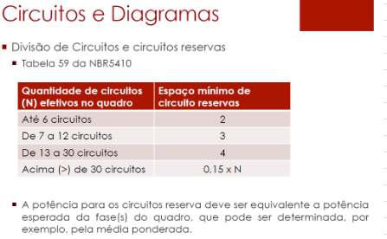
T2 |  | 10 | MDW-C10 | 5 | 333.3333333 | 333.3333333 | 333.3333333

 |  |  |  |  |  |  |  |  | Disjuntor escolhe baseado na In obtida lá em disjuntores
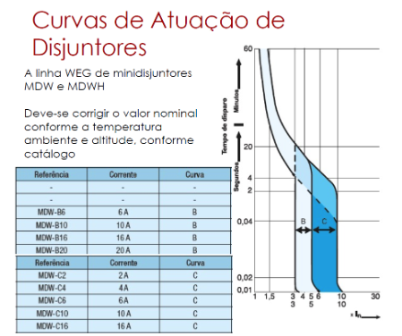

 |  |  |  |  |  |  |  | Capacidade de interrupção do disjuntor (kA)

 |  |  |  |  |  |  |  | pergunta: Capacidade de interrupção do disjuntor (kA) eu posso colocar 2 kA por ser 220 V certo?

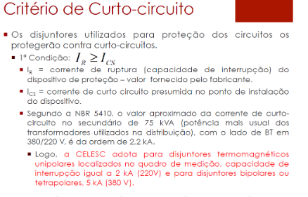

 |  |  |  |  |  |  |  | Balanço de potência confiro a distribuição em balanço total

QDF2 - Compressor (bombas e prensa)
Circuito | Área | Corrente do Disjuntor In (A) | Disjuntor | Capacidade de interrupção do disjuntor (kA) | Balanço de potência (VA)
 |  |  |  |  | R | S | T
T3 | COMPRESSOR (BOMBAS E PRENSA) | 6 | MDW-C6 | 5 | - | 400 | -
T4 |  | 10 | MDW-C10 | 5 | 333.3333333 | 333.3333333 | 333.3333333

 |  |  |  |  |  |  |  |  | Disjuntor escolhe baseado na In obtida lá em disjuntores

 |  |  |  |  |  |  |  | Capacidade de interrupção do disjuntor (kA)

 |  |  |  |  |  |  |  | pergunta: Capacidade de interrupção do disjuntor (kA) eu posso colocar 2 kA por ser 220 V certo?

 |  |  |  |  |  |  |  | Balanço de potência confiro a distribuição em balanço total

QDF3- Depósito de carcaças
Circuito | Área | Corrente do Disjuntor In (A) | Disjuntor | Capacidade de interrupção do disjuntor (kA) | Balanço de potência (VA)
 |  |  |  |  | R | S | T
T5 | DEPÓSITO DE CARCAÇAS | 10 | MDW-C10 | 5 | - | 800 | -
T6 |  | 10 | MDW-C10 | 5 | 333.3333333 | 333.3333333 | 333.3333333

 |  |  |  |  |  |  |  |  |  | Disjuntor escolhe baseado na In obtida lá em disjuntores

 |  |  |  |  |  |  |  |  | Capacidade de interrupção do disjuntor (kA)

 |  |  |  |  |  |  |  |  | pergunta: Capacidade de interrupção do disjuntor (kA) eu posso colocar 2 kA por ser 220 V certo?

 |  |  |  |  |  |  |  |  | Balanço de potência confiro a distribuição em balanço total

QDF4- Raspa e Recapagem
Circuito | Área | Corrente do Disjuntor In (A) | Disjuntor | Capacidade de interrupção do disjuntor (kA) | Balanço de potência (VA)
 |  |  |  |  | R | S | T
T7 | RASPA | 10 | MDW-C10 | 5 | 1200 | - | -
T8 |  | 10 | MDW-C10 | 5 | 333.3333333 | 333.3333333 | 333.3333333

QDF5 - Escritório
Circuito | Nº do circuito | Corrente do Disjuntor In (A) | Disjuntor | Capacidade de interrupção do disjuntor (kA) | Balanço de potência (VA)
 |  |  |  |  | R | S | T
T12 | ESCRITÓRIO | 10 | MDW-C10 | 5 | - | 1000.000 | -
T13 | ESCRITÓRIO | 10 | MDW-C10 | 5 | 1500 | - | -
T14 | SAIDA DE PRODUTOS | 10 | MDW-C10 | 5 | 1600 | - | -

QDF6 - Saída de Produtos e Controle de Qualidade
Circuito | Nº do circuito | Corrente do Disjuntor In (A) | Disjuntor | Capacidade de interrupção do disjuntor (kA) | Balanço de potência (VA)
 |  |  |  |  | R | S | T
T15 | CONTROLE DE QUALIDADE | 10 | MDW-C10 | 5 | - | 1600 | -
T16 | SAIDA DE PRODUTOS | 10 | MDW-C10 | 5 | - | 1500 | -
T17 | CONTROLE DE QUALIDADE | 10 | MDW-C10 | 5 | - | 1500 | -
T18 | BANHEIRO (VESTUARIO) | 10 | MDW-C10 | 5 | 600 | - | -

QDF7 - Banheiro (Vestiário)
Circuito | Nº do circuito | Corrente do Disjuntor In (A) | Disjuntor | Capacidade de interrupção do disjuntor (kA) | Balanço de potência (VA)
 |  |  |  |  | R | S | T
T19 | BANHEIRO (VESTUARIO) | 50 | MDW-C10 | 5 | - | - | 9000
T20 | RESERVA |  | MDW-C50 | 5 | - |  | -

